Referencias
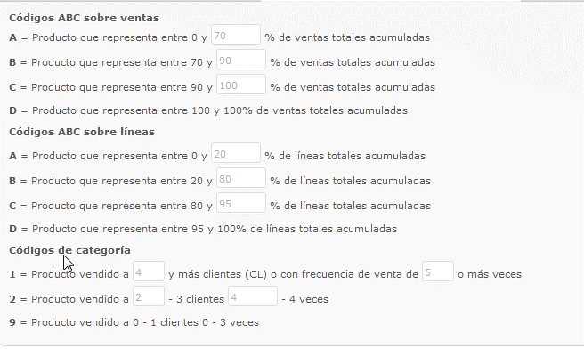
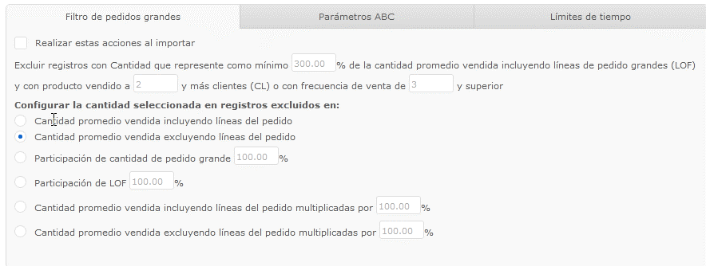
Ventas | 2018-2019 | 1- | Para cada sucursal: evaluar todos los de clasificacion 1 y 2
 |  |  | deberían estar todos marcados para reponer. Salvo aquellas lineas que desidamos no tener en Stock.
 |  |  | Ej: Sistemas de lubricacion, Herramientas, poleas, bujes de poleas, CoMo, Etc.
 |  |  | Dejar en claro que lineas no se tendran Stock.
 |  | 2- | Evaluar todos los items clasificacion 9.
 |  |  | Solo marcar para reposición, aquelso items que ameritan desde le punto de vista del cliente, y que no es necesario realizar una negociacion puentual de precios (no se compra por PE)
 |  |  | Para el c

 |  | 98- | Falta ver lo que esta en acuerdo y a la decha no tuveo ventasa (ejemplo, correas de Ledesma, rodameintos caros son ventas)
 |  | 99- | Verificar que todos los items que requieren que se compra como precio especial, no esten marcados para reposicion (o que se marquen pero que haya aviso de que se reponen con precio especial)
 |  | 100- | Falta marcar los que corresponden a precios especial, no marcar hasta que no salga indicado que se compra por precio especial. Otra alternativa es comprar por fuera?
 |  | 101- | Aclarar que hacemos con las correas y demas artículos de PTP que vendemos con precios especiales.
 |  | 102- | verificar si todos los forzados estan marcados para reposicion
 |  | 103- | Definir si mantenemos Stock de piñones, y Bujes TB, ojo: no es lo mismo en tucumán, que no esta desarrollado, que en posadas, que hay cllientes puntuales que lo estan llevando permentenetemente, Por otro lado, hay que ver el potencias. Lo mismo para items automotrices

